Добавление аватара
ID | Описание | Приоритет | Шаги | Входные данные | Ожидаемый результат | Фактический результат | Статус
UT_1 | Добавление картинки корректного размера | P1 | 1. Перейти по ссылке: http://users.bugred.ru/ | Name = tur123 | Аватар успешно изменён | Как ожидали | Пройден успешно
 |  |  | 2. Нажать кнопку Войти
 |  |  | 3. Заполнить поля Email, Password.
 |  |  | 4. Нажать кнопку Авторизоваться | Email = verygood@mail.ru
 |  |  | 5. Нажать на кнопку личный кабинет:
 |  |  | 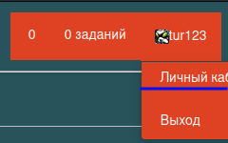 6. Нажать на кнопку личный кабинет: | Картинка размером меньше 150 Кб
 |  |  | 7. Нажать на кнопку обзор и выбрать картинку
 |  |  | 8. Нажать кнопку сохранить
UT_2 | Добавление картинки некорректного размеры | P1 | 1. Перейти по ссылке: http://users.bugred.ru/ | Name = tur123 | Некорректный размер картинки | Как ожидали | Пройден успешно
 |  |  | 2. Нажать кнопку Войти
 |  |  | 3. Заполнить поля Email, Password.
 |  |  | 4. Нажать кнопку Авторизоваться | Email = verygood@mail.ru
 |  |  | 5. Нажать на кнопку личный кабинет:
 |  |  | 6. Нажать на кнопку в право углу: | Картинка размером больше 150 Кб
 |  |  | 7. Нажать на кнопку обзор и выбрать картинку
 |  |  | 8. Нажать кнопку сохранить

Профиль (Дата рождения)
ID | Описание | Приоритет | Шаги | Входные данные | Ожидаемый результат | Фактический результат | Статус
UT_1 | Изменение даты рождения ввод корректной даты | P1 | 1. Перейти по ссылке: http://users.bugred.ru/ | Email = verygood@mail.ru | Дата рождения успешно изменена | Как ожидали | Пройден успешно
 |  |  | 2. Нажать кнопку Войти
 |  |  | 3. Заполнить поля Email, Password. | Password = 123
 |  |  | 4. Нажать кнопку Авторизоваться
 |  |  | 5. Нажать на кнопку личный кабинет:
 |  |  | 6. Нажать на кнопку личный кабинет: | Дата = 02.05.1996
 |  |  |  7. Выбрать дату рождения до сегодняшнего дня
 |  |  | 8. Нажать кнопку сохранить
UT_2 | Изменение даты рождения ввод некорректной даты | P1 | 1. Перейти по ссылке: http://users.bugred.ru/ | Email = verygood@mail.ru | Ошибка даты рождения | 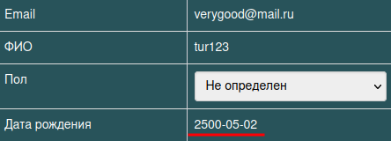 Родился в будущем! | Не пройден
 |  |  | 2. Нажать кнопку Войти
 |  |  | 3. Заполнить поля Email, Password. | Password = 123
 |  |  | 4. Нажать кнопку Авторизоваться
 |  |  | 5. Нажать на кнопку личный кабинет:
 |  |  | 6. Нажать на кнопку личный кабинет: | Дата = 02.05.2500
 |  |  | 7. Выбрать дату рождения до сегодняшнего дня
 |  |  | 8. Нажать кнопку сохранить

